案例
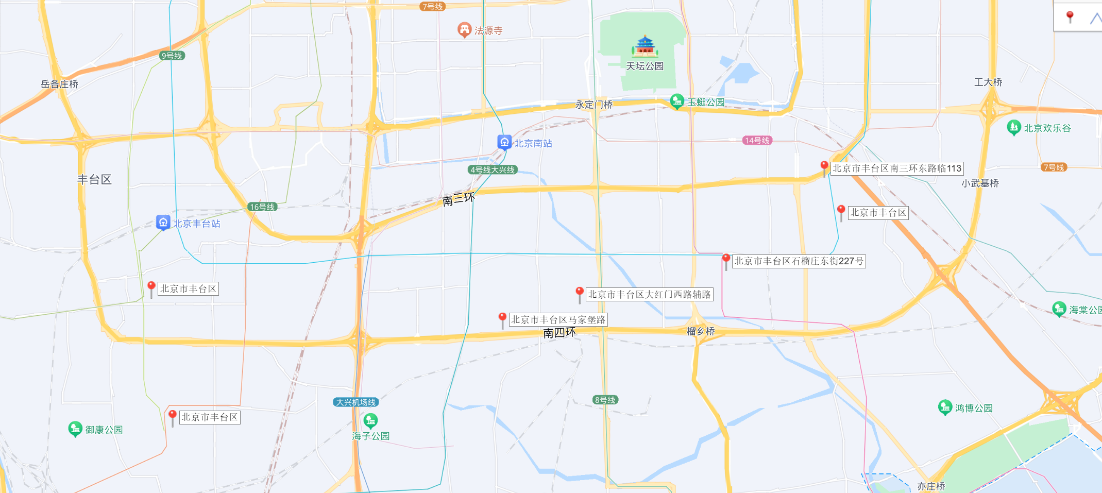
项目名称 | 车库售价 | 仓储售价 | 住宅均价
中海甲叁號院 | 18055 |  | 113000 | 车库33平米60万/个
世茂北京天誉 | 15014 |  | 105000 | 车库32平米55万/个
合生·东叁金茂府 | 16755 | 29946 | 106000 | 车库31平米55万/个
东叁金茂
永定金茂府 | 15360 |  | 92000 | 车库31平米48万/个
中海和瑞叁号院 | 20391 |  | 88000
世贸天誉
电建地产·洺悦苑 | 7506 | 29657 | 63000 | 车库30平米23万/个，46平米36万/个
京投发展·臻御府 | 13234 | 24496 | 66000
永定金茂
电建洺悦
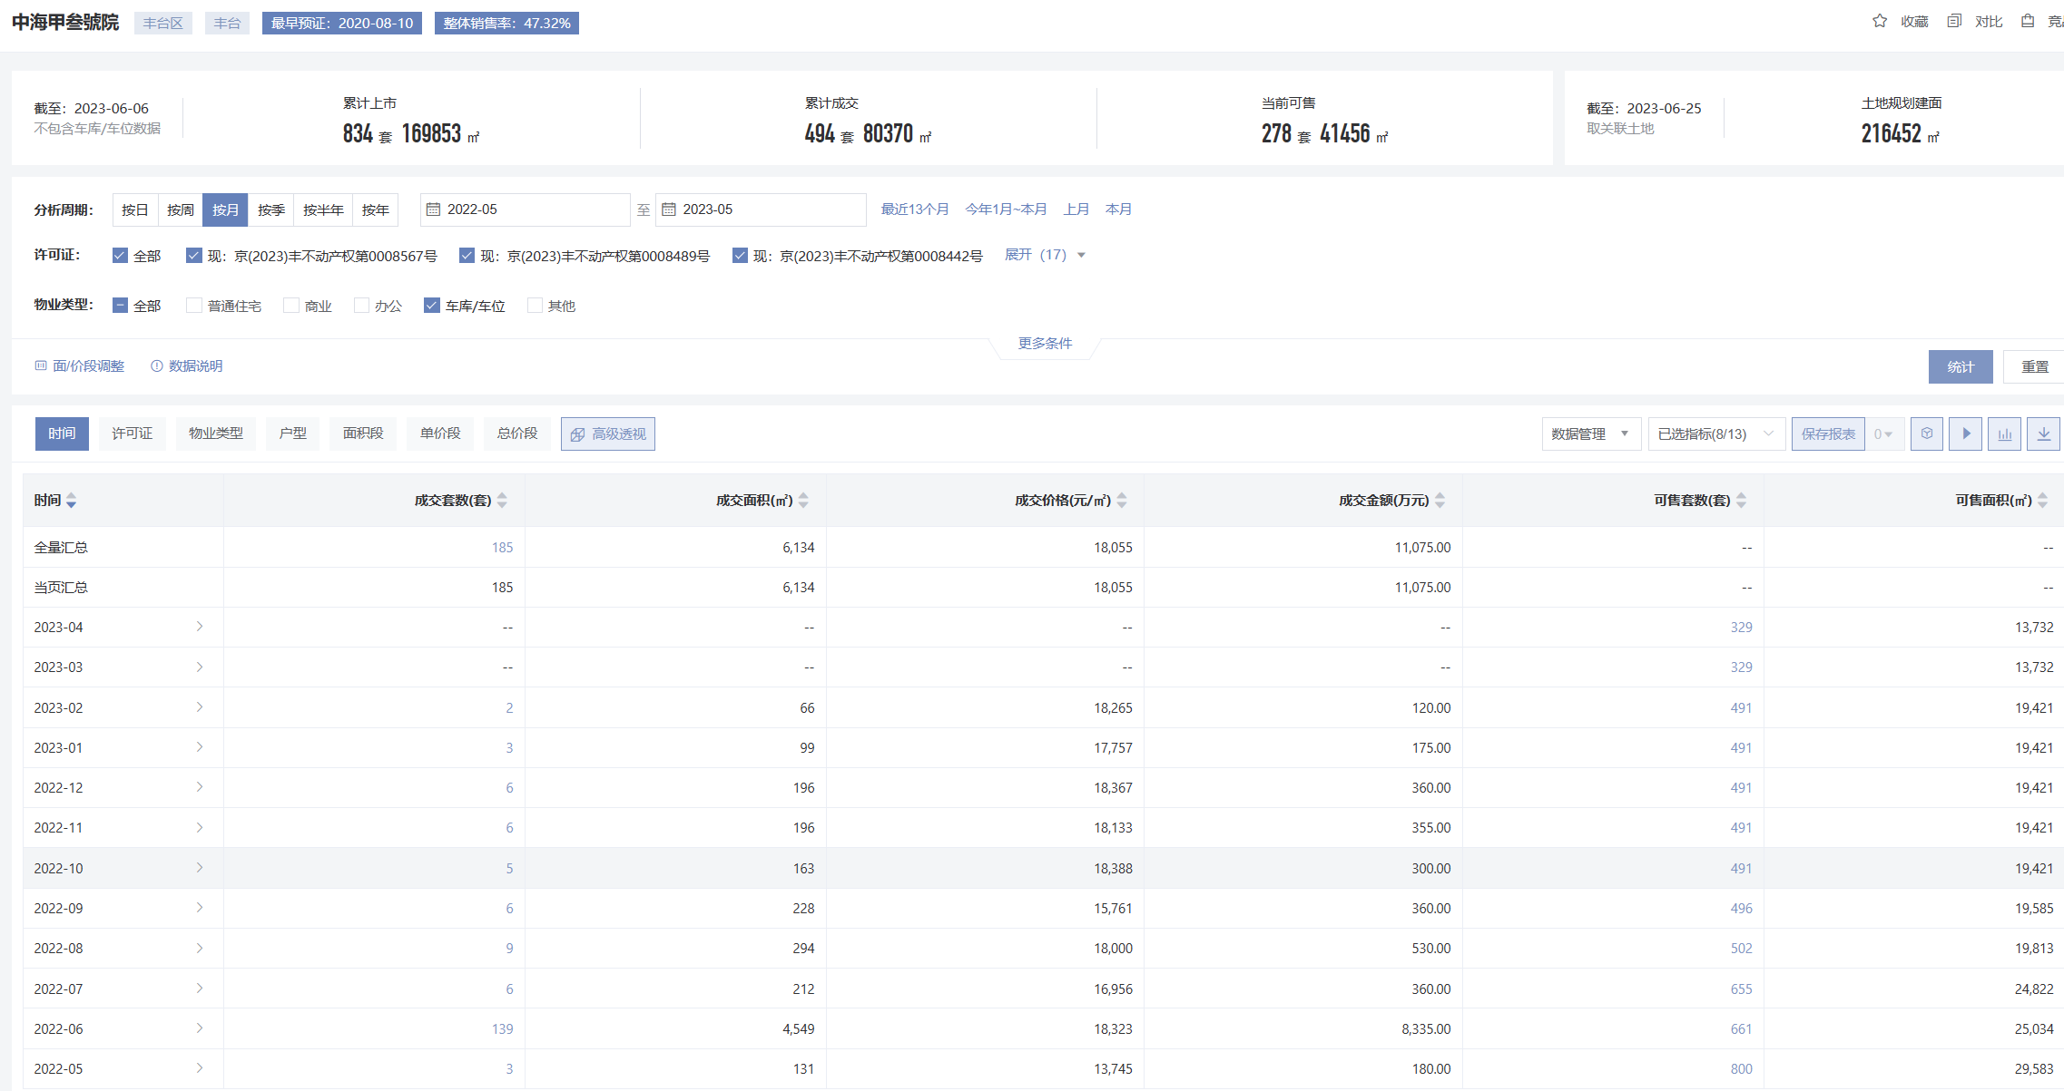
车库
 |  |  |  |  | 仓储

京投臻御
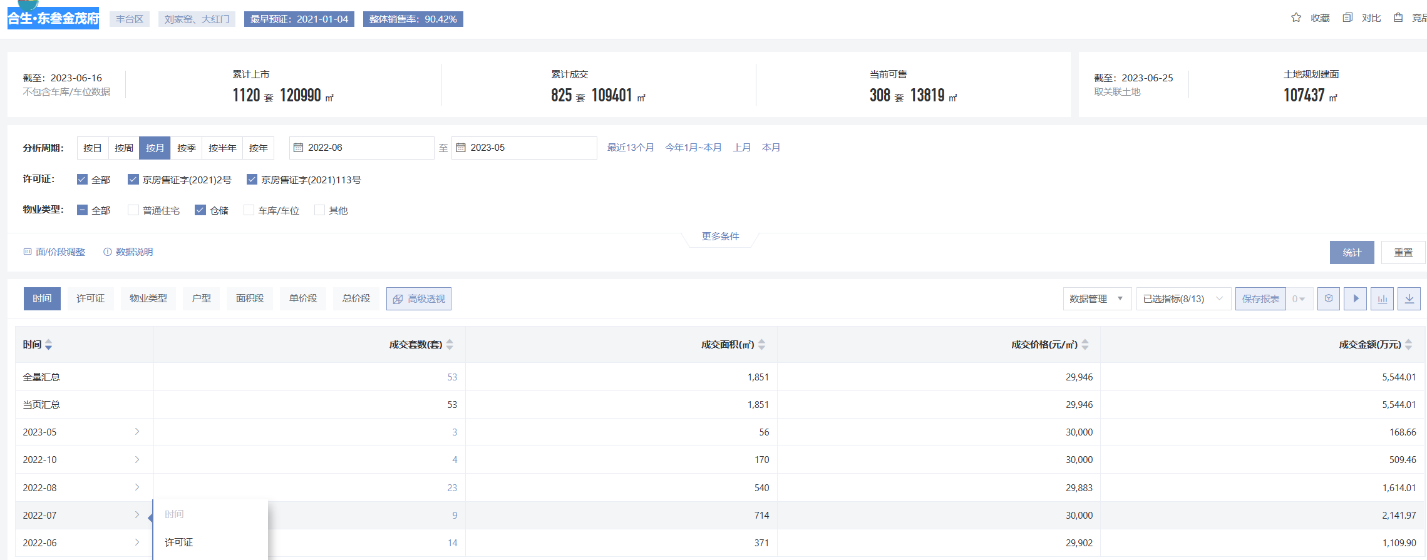

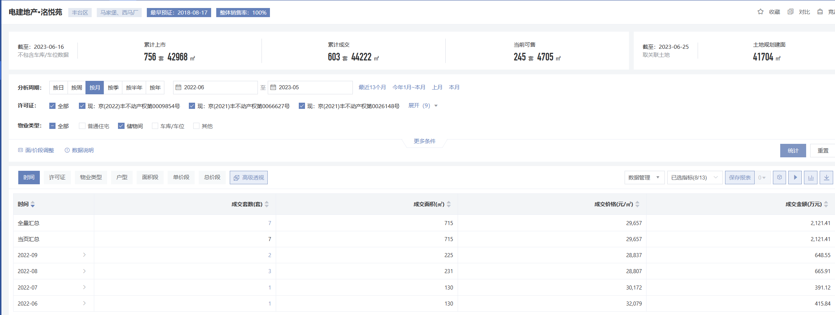

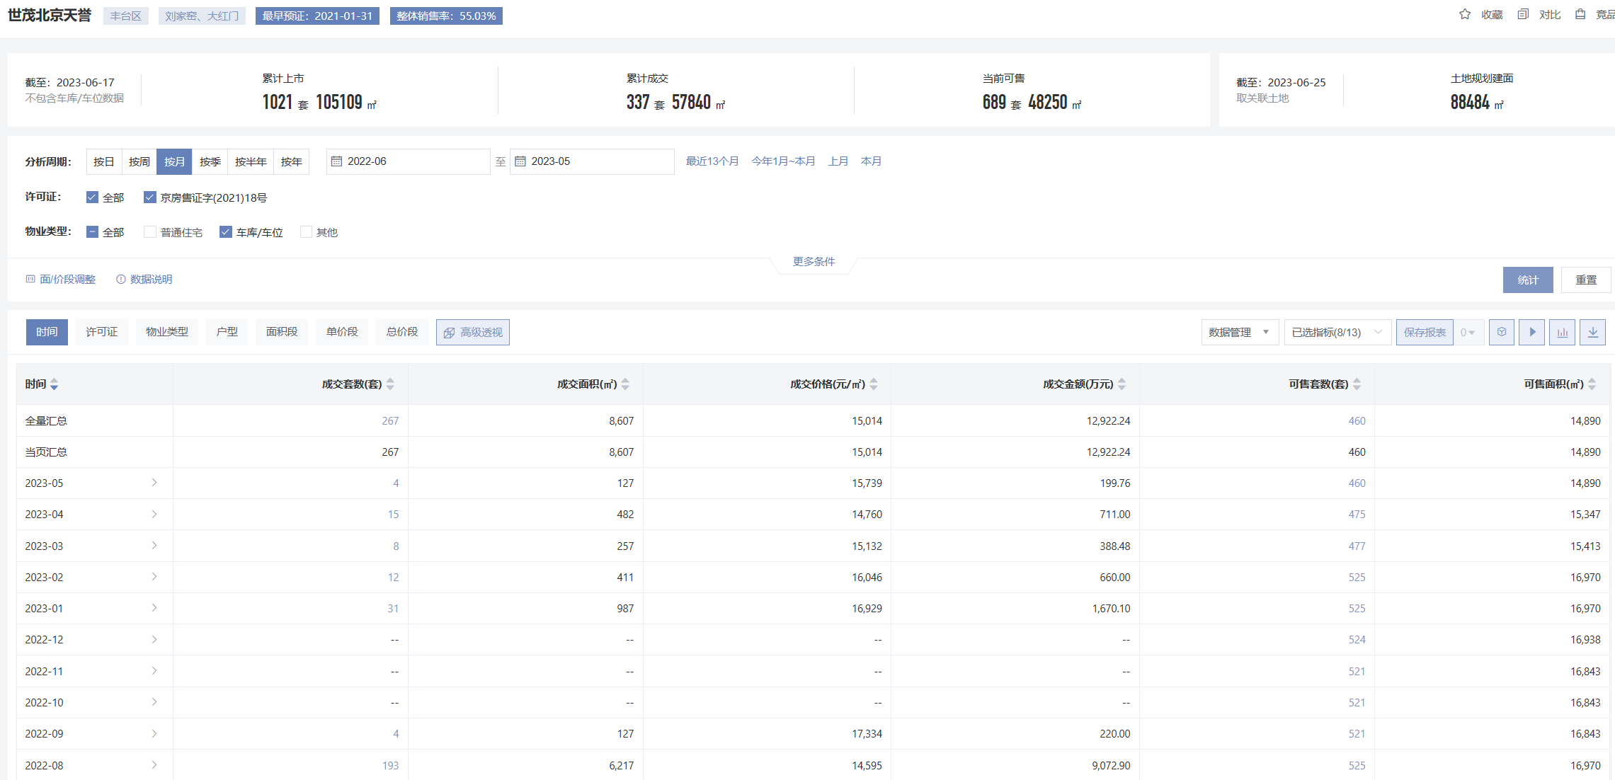

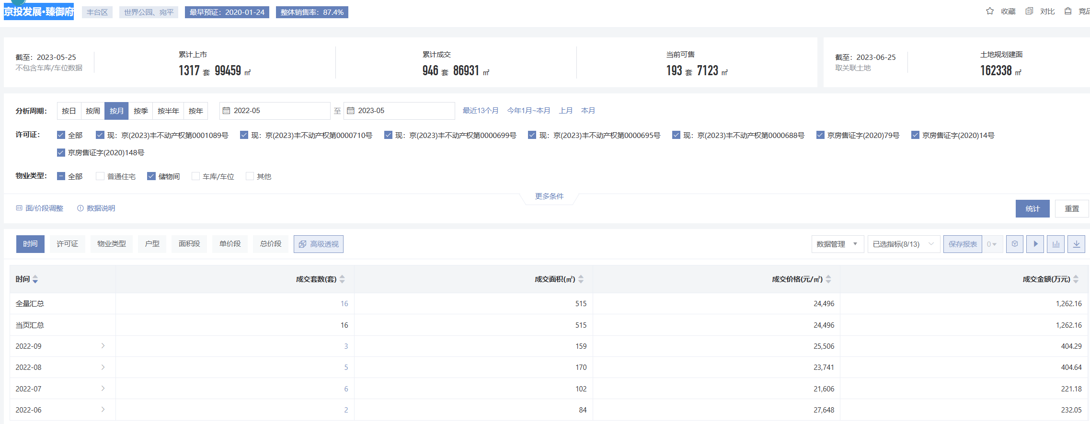

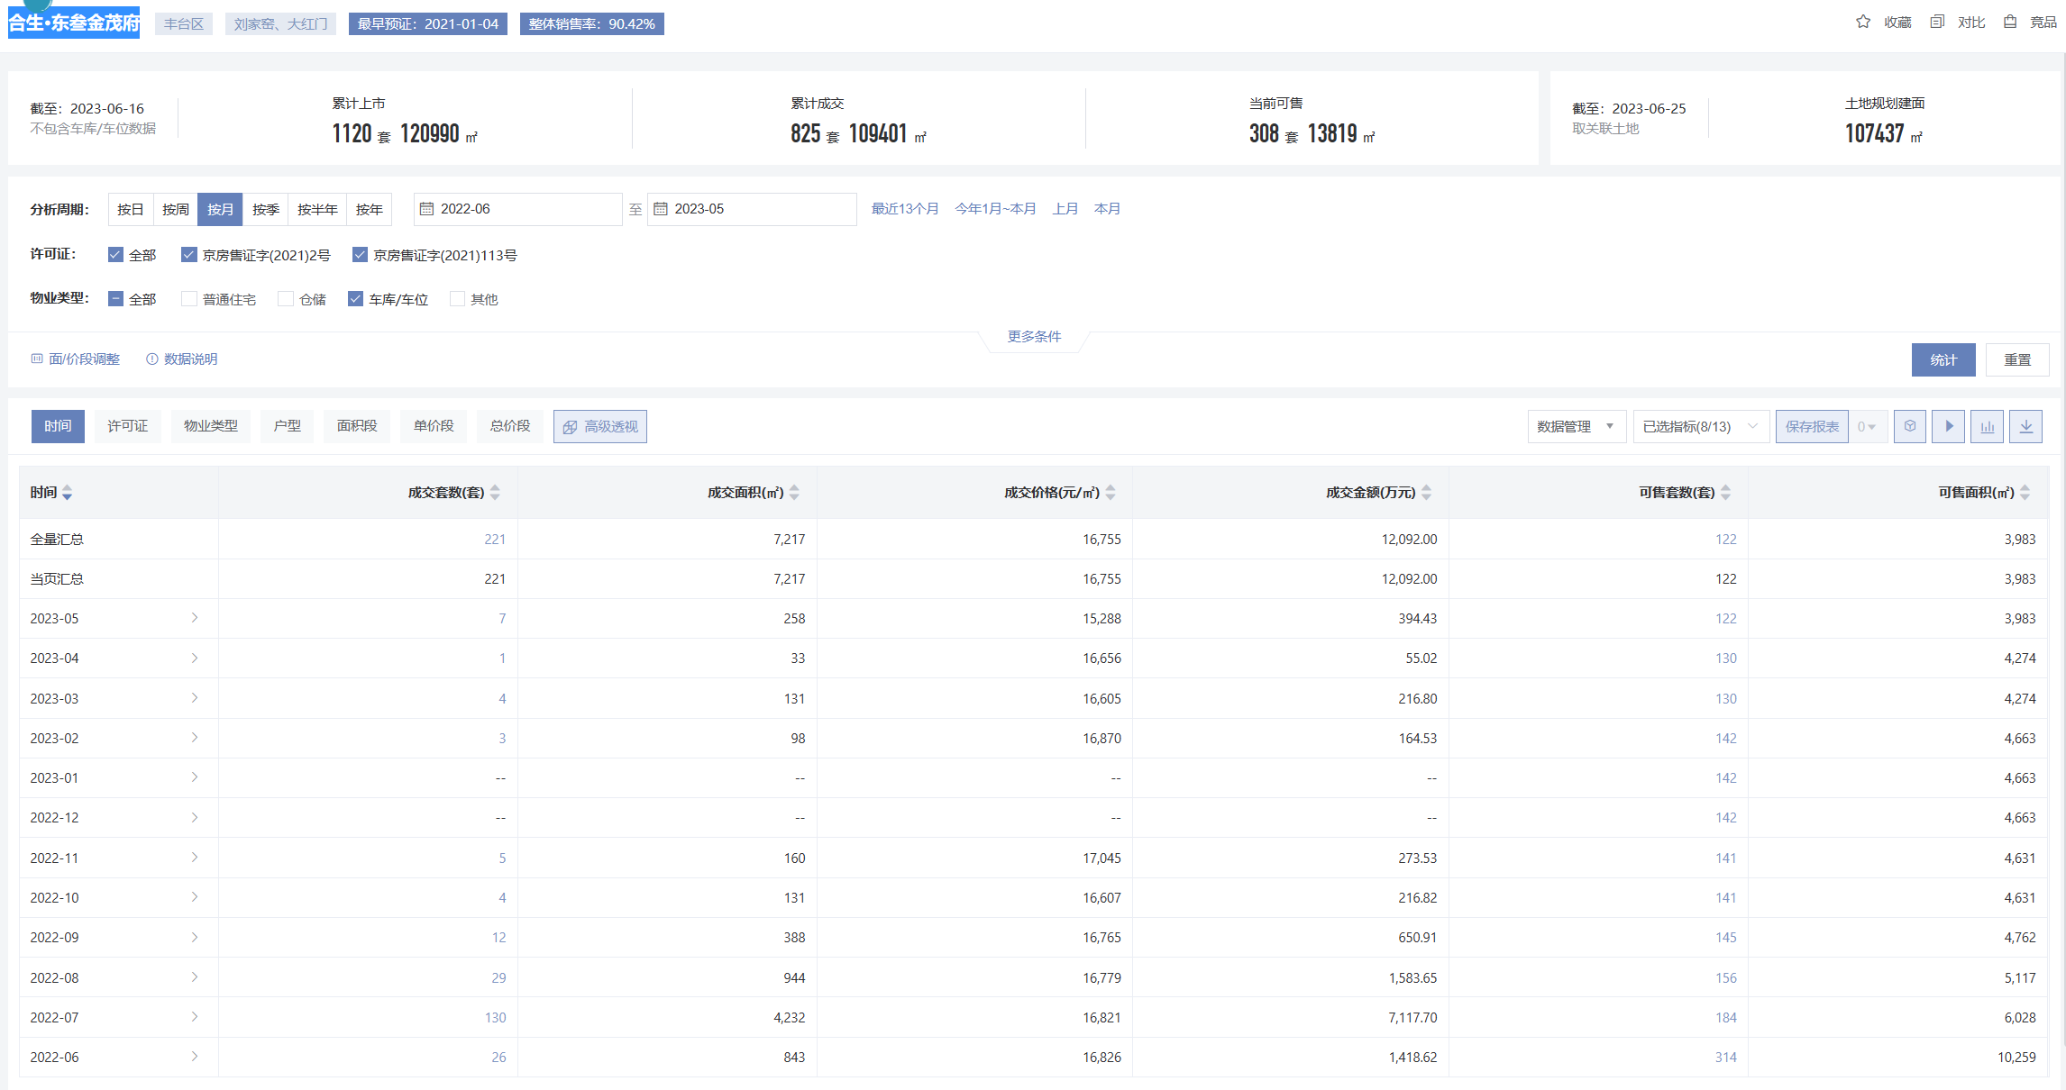

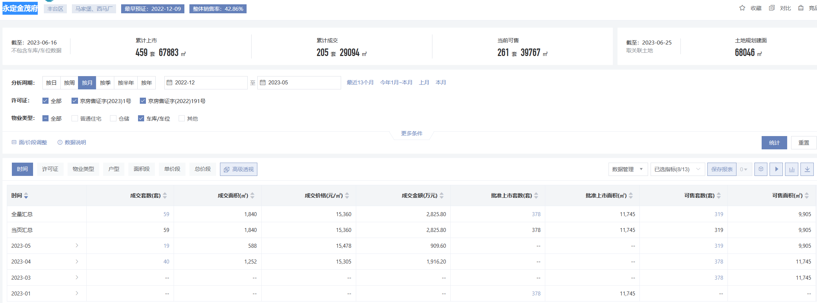

Sheet2
毛坯

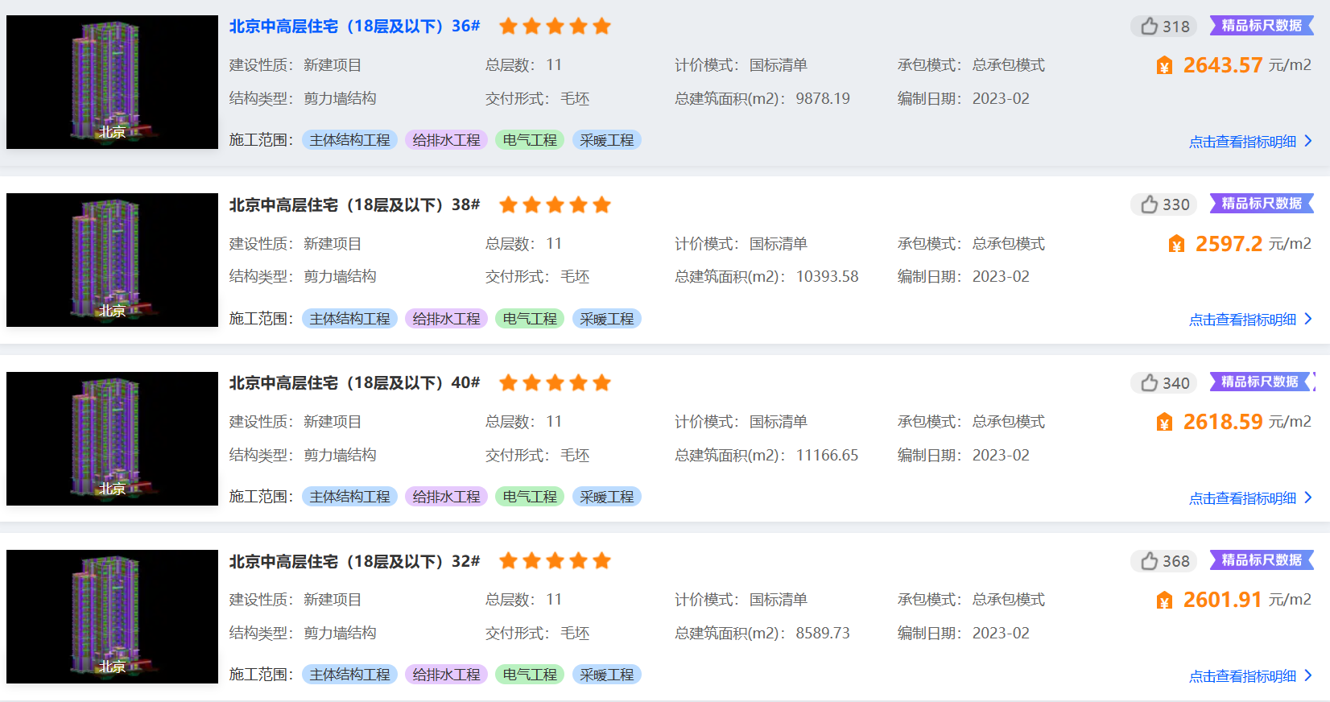

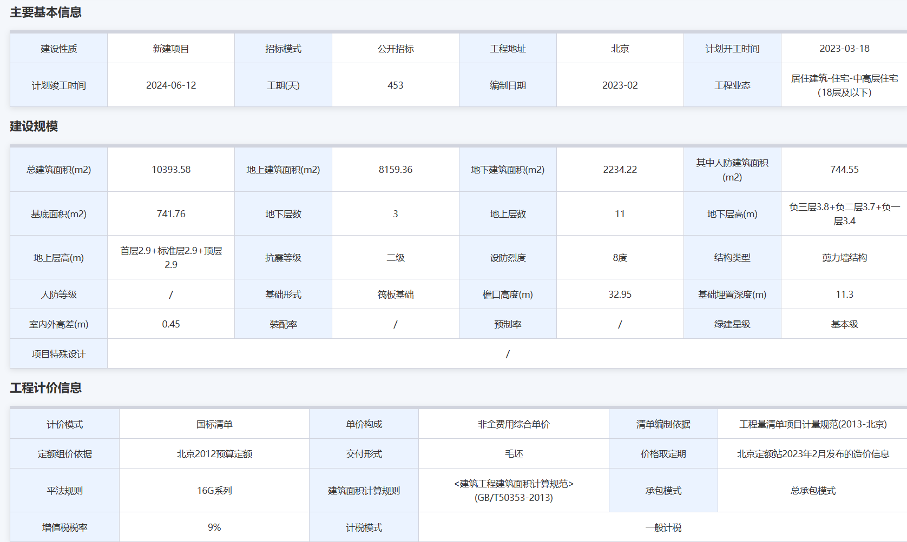

简装
